验证表格
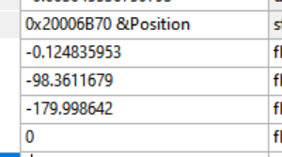
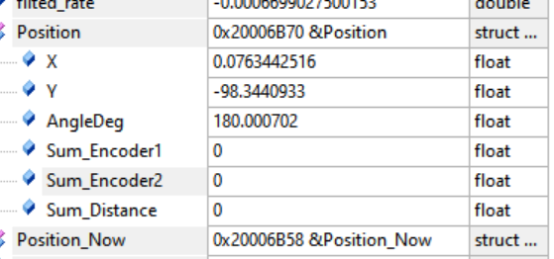
 |  | x | y | 相对误差 | matlab迭代后的x | matlab迭代后的y | 允许的相对误差
正转 | 1
 | 2

 |  | x | y | 相对误差
反转 | 1 | -0.04959
 | 2

 |  | x | y | 相对误差
均值 | 1
 | 2

 |  | -1.624106 | -1.591452 | -1.607779
 |  | 4.938197 | 4.955732 | 4.9469645

